상품제안서
오복 장수 방짜유기수저 1P 흑지케이스 | 상품코드: S43620

 |  |  |  |  |  |  | 02-713-8555 | www.synergygift.co.kr
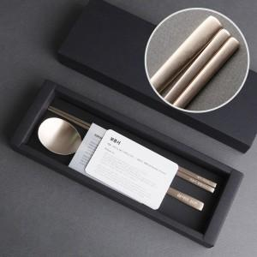

【상세/제작정보】 | <p><span style="font-size: 14pt;">※ 케이스 인쇄 별도 문의 바랍니다.</span></p>

【인쇄/포장옵션】 | 레이저 / 포장지포장

【공급단가】 | 수량 | 50~ | 100~ | 300~ | 500~ | 1,000~
*VAT별도 | 단가 | 16,640원 | 15,740원 | 14,970원 | 14,590원 | 14,330원

【상품 URL】 | https://www.synergygift.co.kr:443/src/goods_detail.php?gdno=43620

